Sheet1
塑料标准模架（模具不含税）报价清单
序号 | 产品名称 | 产品材料 | 产品图片 | 进料形式 | 模具穴数 | 模具材料 | 模具价格 | 备注
1 | 前端盖 | PPS+40%GF | 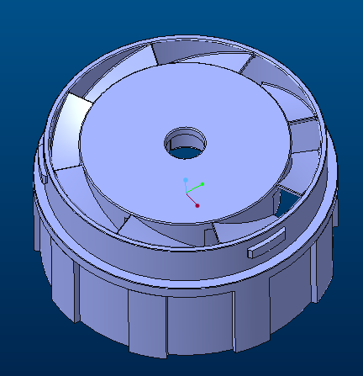 | 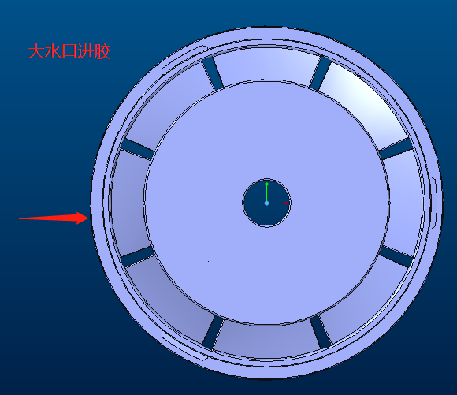 | 1*4 | S136 | 42000 | 龙记标模 FCI
2 | 风罩 | PPS+40%GF | 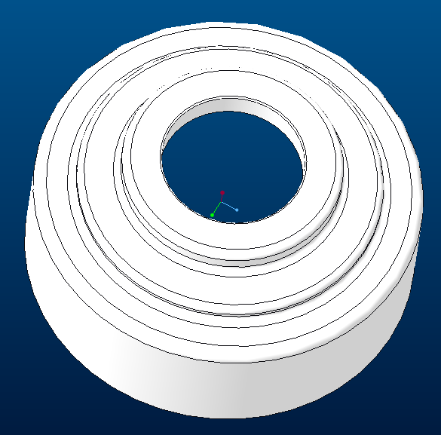 | 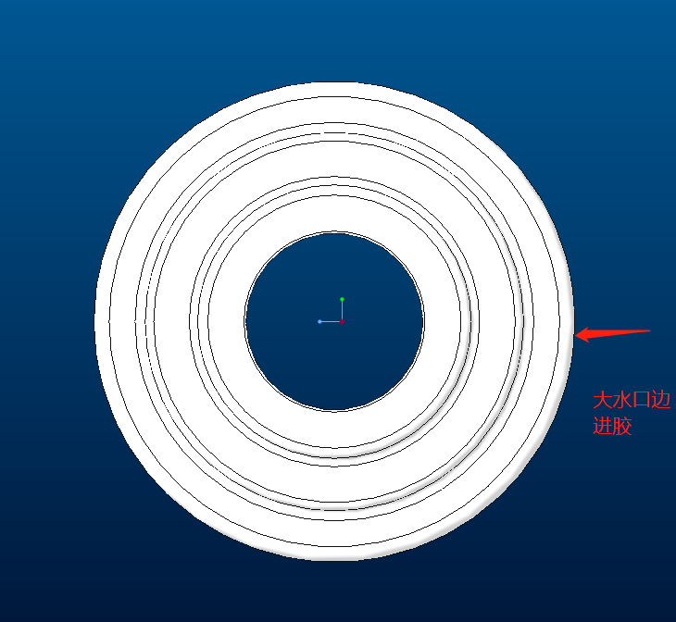 | 1*4 | S136 | 28000 | 龙记标模 CI
3 | 后端盖 | PPS+40%GF | 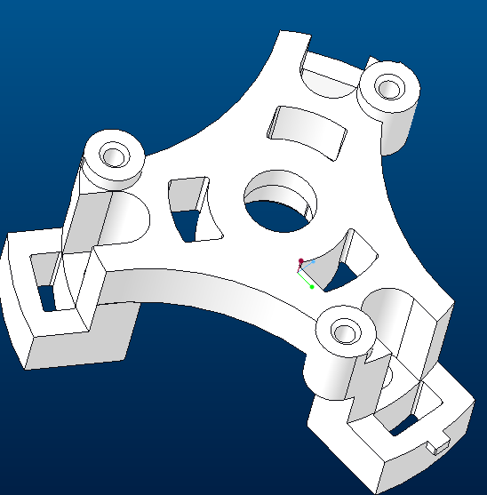 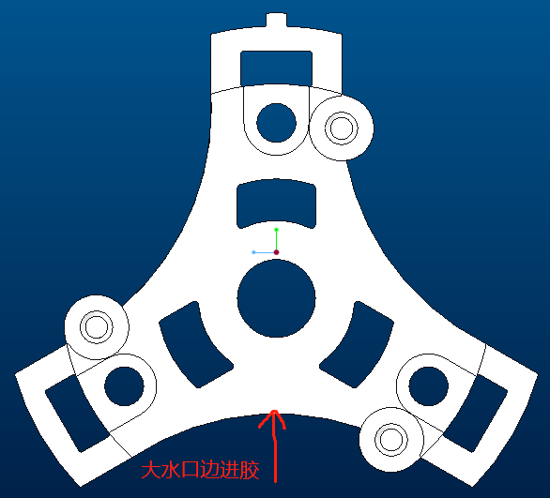 |  | 1*4 | S136 | 23000 | 龙记标模 CI

